Sheet1
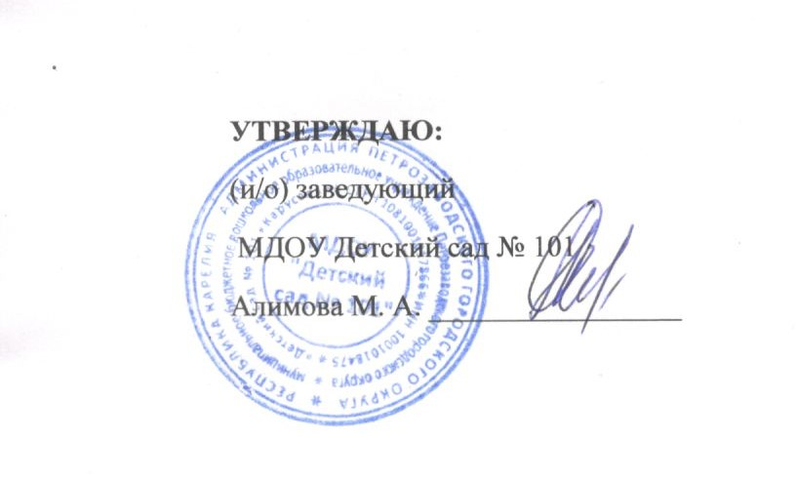
МЕНЮ НА 26 ФЕВРАЛЯ 2026 |  | Выход |  | Энергетич. ценность
 |  | Ясли | Сад | Ясли | Сад
ЗАВТРАК | Каша вязкая манная молочная (Диат: Каша на воде) | 150 | 180 | 153.2 | 184.6
 | Какао с молоком (Диат: Чай сладкий) | 180 | 200 | 79.4 | 96.1
 | Бутерброд со сливочным маслом (Диат:+сыр) | 38 | 41 | 136.3 | 147.1
10 час | Кисломолочный напиток (КЕФИР) | 150 | 180 | 88.5 | 106.2
ОБЕД | Салат из квашеной капусты Суп рассольник "По-Ленинградски" с мясом со сметаной | 30/150 | 50/180 | 35,5/ 116,1 | 46,1/ 145,7
 | Суфле из печени Пюре картофельное | 50/110 | 70/130 | 132,5/ 131,1 | 164,9/ 166,8
 | Компот из изюма | 150 | 180 | 49.5 | 56.4
 | Хлеб ржано-пшеничный | 40 | 50 | 88.4 | 110.5
Уплотнённый полдник | Свекла тушёная в сметане Яйцо отварное (Диат: Овощи тушёные с мясом) | 150/40 | 180/40 | 86,1/ 63 | 99,3/ 63
 | Чай сладкий | 180 | 200 | 24.4 | 25.5
 | Выпечка: Ватрушка с повидлом Фрукты: Яблоки | 50/110 | 70/125 | 201,6/ 44,7 | 292,7/ 47,1

